Ref 4458
 |  |  |  |  |  |  |  | Convencional | 35
 |  |  |  |  |  |  |  | Costo Hr CNC/EDM | 45 |  |  |  | TC | 20

 |  |  |  |  | Espesor | Ancho | Largo
Cot | Name | No Parte. | Cantidad | Material | Dimensiones Material | Column1 | Column2 | Costo Material | Programación | CNC | Convencional | EDM | Tratamiento | Total sin 30% | Column5 | P. Unit (30%) | Total | - | Moneda nacional | Column4
 | Fechas Cotizacion
 |  |  |  |  |  |  |  |  |  |  |  |  |  | 0 |  | 0 | 0 |  | 0
1 |  |  |  |  |  |  |  |  |  |  |  |  |  | 0 |  | 0 | 0 |  | 0 |  | 0
2 |  |  |  |  |  |  |  |  |  |  |  |  |  | 0 |  | 0 | 0 |  | 0 |  | 0
3 |  |  |  |  |  |  |  |  |  |  |  |  |  | 0 |  | 0 | 0 |  | 0 |  | 0
4 |  |  |  |  |  |  |  |  |  |  |  |  |  | 0 |  | 0 | 0 |  | 0 |  | 0
5 |  |  |  |  |  |  |  |  |  |  |  |  |  | 0 |  | 0 | 0 |  | 0 |  | 0
6 |  |  |  |  |  |  |  |  |  |  |  |  |  | 0 |  | 0 | 0 |  | 0 |  | 0
7 |  |  |  |  |  |  |  |  |  |  |  |  |  | 0 |  | 0 | 0 |  | 0 |  | 0
8 |  |  |  |  |  |  |  |  |  |  |  |  |  | 0 |  | 0 | 0 |  | 0 |  | 0
9 |  |  |  |  |  |  |  |  |  |  |  |  |  | 0 |  | 0 | 0 |  | 0 |  | 0
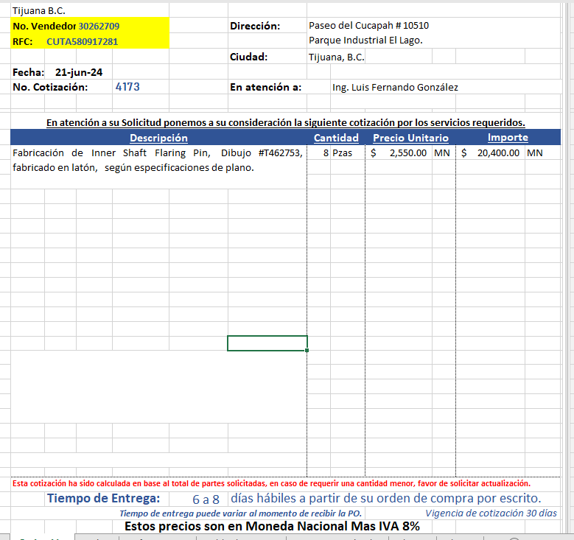
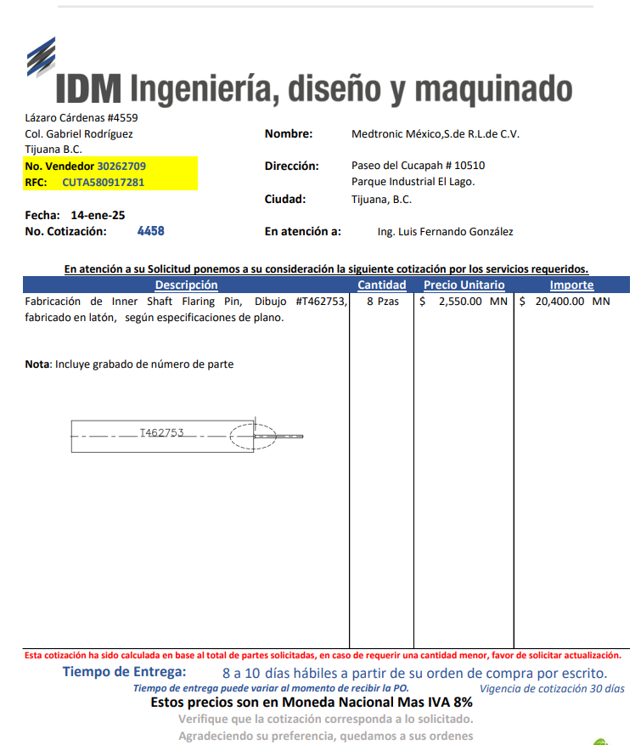
10 |  |  |  |  |  |  |  |  |  |  |  |  |  | 0 |  | 0 | 0 |  | 0 |  | 0

